Data
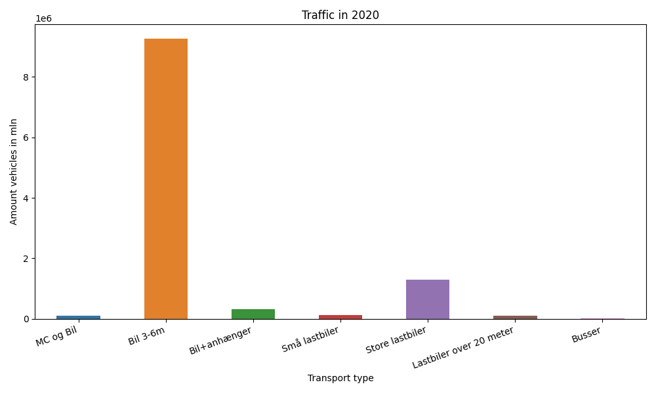
År | Måned | MC og Bil | Bil 3-6m | Bil+anhænger | Små lastbiler | Store lastbiler | Lastbiler over 20 meter | Busser | Total
2020 | 12 | 4944 | 655553 | 18071 | 10176 | 100998 | 8766 | 575 | 799083
2020 | 11 | 7266 | 703335 | 21429 | 10523 | 111703 | 9417 | 675 | 864348
2020 | 10 | 8480 | 879062 | 29210 | 11466 | 110902 | 9608 | 1698 | 1050426
2020 | 9 | 11704 | 898048 | 31610 | 12086 | 112951 | 9312 | 2225 | 1077936
2020 | 8 | 14075 | 1065911 | 43317 | 12403 | 105238 | 8728 | 2148 | 1251820
2020 | 7 | 11010 | 1107444 | 52171 | 11130 | 101456 | 8033 | 2354 | 1293598
2020 | 6 | 12166 | 836596 | 31908 | 10664 | 112327 | 8895 | 1391 | 1013947
2020 | 5 | 9828 | 663828 | 27173 | 9165 | 105970 | 8208 | 588 | 824760
2020 | 4 | 6278 | 420491 | 20845 | 8415 | 104382 | 8152 | 249 | 568812
2020 | 3 | 6033 | 532328 | 18352 | 9649 | 115695 | 8523 | 1521 | 692101
2020 | 2 | 7152 | 764427 | 17744 | 8853 | 100998 | 7315 | 2587 | 909076
2020 | 1 | 8174 | 745555 | 17436 | 9226 | 105605 | 7921 | 2825 | 896742

